数字图像处理学习路线
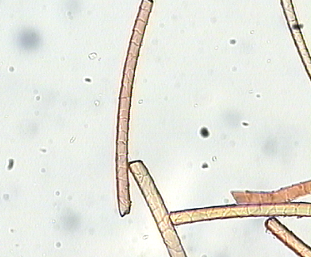
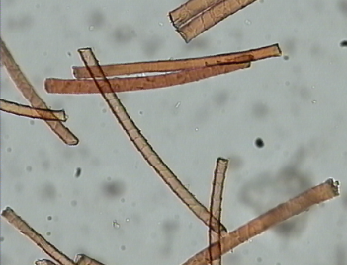
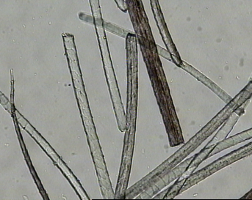
步骤 | 建议时间 | 备注
第一阶段: 学习与了解简单的图像处理算法(课件学习) | 1周左右
第二阶段: 学习Matlab使用及简单的图像处理编程，理解基本图像处理功能与效果(课件及网络资源)。 | 5天左右
第三阶段: 学习简单的C窗口程序开发、课件学习与实践(课件) | 3天左右
第四阶段: 阅读已有的一些简单图像处理的窗口程序(源程序) | 1周左右
第五阶段: 读懂一些基本的图像处理算法程序并做试验(源程序) | >1周
第六阶段: 各种实际应用中的图像处理问题的模块开发与试验 | >2周
第七阶段: 系统化开发 | 2周
第八阶段: 总结与系统开发报告撰写 | 3天
一个实际问题例子:
纤维显微图像的尺度测量, 纺织材料仪器中一个常用设备，纤维图像包括: 马海毛、牦牛绒、青绒、羊毛、
羊绒、羊驼毛、紫绒等等, 配上视觉系统后，实现检测自动化。
检测图例如下:

